플로우
스토리 모드 플로우 차트 | 스토리 모드 챕터 개방 플로우

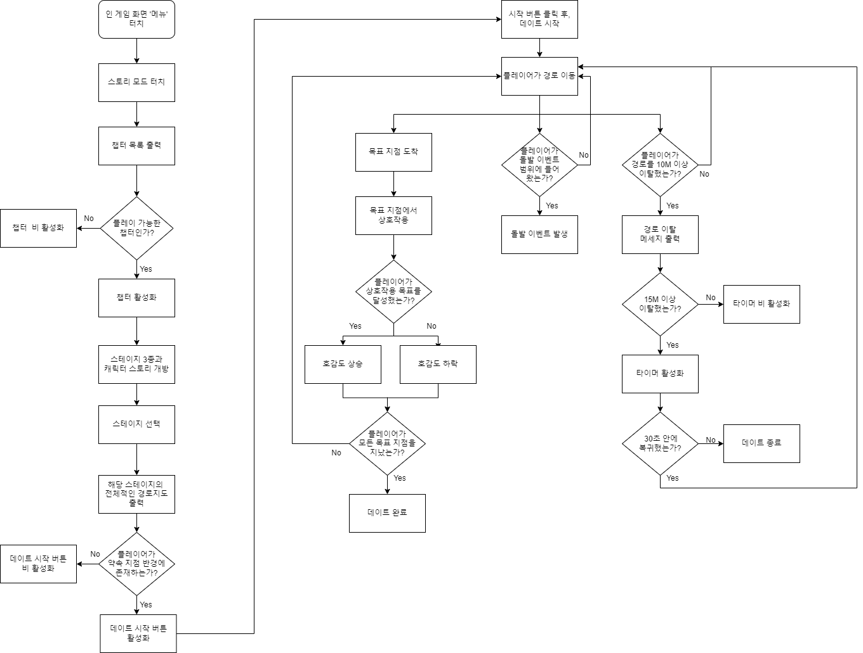 | 